御守り申込書
御守り申込書
身代り守りをご希望の方は、下の表の数量欄にご記入ください。 ご祈祷を受けず、御守りのみご希望の場合、2,000円以上は送料無料、2,000円未満は送料500円を頂戴いたします。 ご了承ください。 ご祈祷との合計金額は自動御祈祷申込書の「合計金額」に合わせて表示されます。

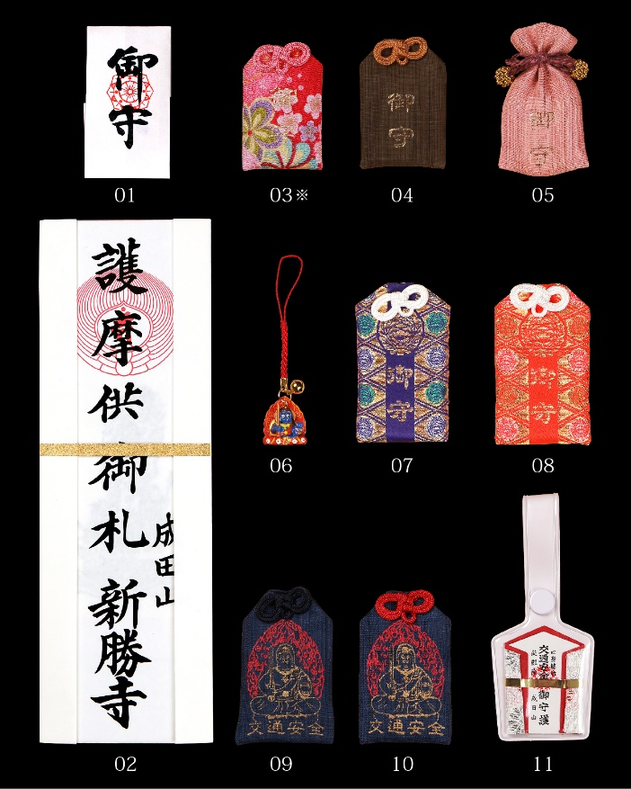
番号 | 御守り名 | 金額 | 数量 | 小計
01 | 身代り守 | 500円 |  | 0円
02 | 大札 | 1,000円 |  | 0円
03 | 身代り守 ちりめん※ | 800円 |  | 0円
04 | 身代り守 麻（茶） | 800円 |  | 0円
05 | 身代り守 麻（桃） | 800円 |  | 0円
06 | 不動明王 姿守 | 700円 |  | 0円
07 | 身代り守 金襴（紫） | 800円 |  | 0円
08 | 身代り守 金襴（赤） | 800円 |  | 0円
09 | 交通安全 身代り守（紺） | 800円 |  | 0円
10 | 交通安全 身代り守（赤） | 800円 |  | 0円
11 | 自転車守 | 800円 |  | 0円
小計 |  |  | 0 | 0円

FALSE |  |  | 送料 | 0円
合計 |  |  |  | 0円
※ちりめん素材のため、ひとつひとつ柄が異なります。

